RUWA DIBE
Modulo d'ordine RUWA DIBE Rinforzi di discontinuità
 |  |  |  |  |  |  |  |  |  |  |  |  |  |  |  |  |  | IT 01-2023
Lista n°*: (*campo obbligatorio) |  |  |  |  | Pregotto n°: |  |  |  | Compilato: |  |  |  |  | Data: |  |  | Controllato:

Data di consegna: |  |  |  |  | Studio ingegneria*: |  |  |  | Cantiere*: |  |  |  |  | Parte d'opera*:

Referente in cantiere*:

N° tel. cantiere*: |  |  |  |  | Imprese edile*: |  |  |  | Indirizzo di consegna*: |  |  |  |  | Nota:

Progetto RUWA n°:

TIPI STANDARD
Pos. | Tipo |  | Acciaio ø / s [mm] |  | Dimensioni [mm] |  |  |  |  |  | Lunghe-zza L [mm] | Qtà [pz.] | Peso [kg/pz.] | Codice prodotto |  | Parte d'opera/ commento

 |  |  |  |  | b | c | lbd1 | lbd2

Ordine di compliazione |  |  |  |  |  |  |  |  |  |  | Totale

TIPI SPECIALI
Disegni speciali con disegno di elementi |  |  |  |  |  |  |  |  |  |  | Lunghe-zza L [mm] | Qtà [pz.] | Peso [kg/pz.] | Codice prodotto |  | Parte d'opera/ commento

Pos. |  | Numero di disegno e eventuali approvazioni

Ordine di compliazione |  |  |  |  |  |  |  |  |  |  | Total
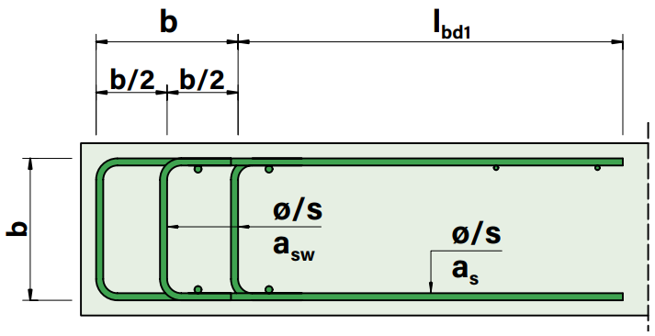
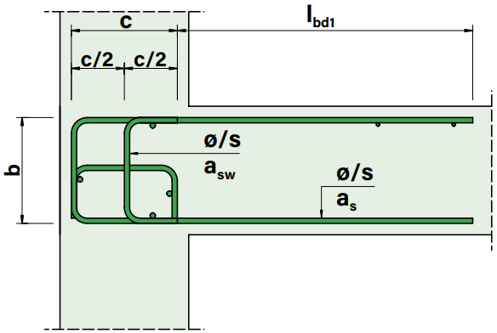
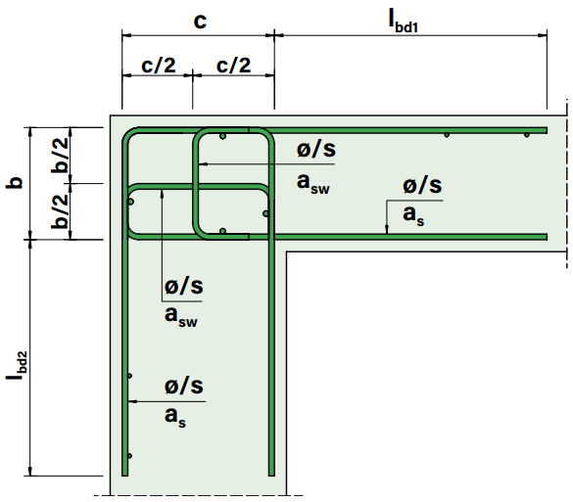
Tipo L
Tipo T
Tipo D

PER MAGGIORI INFORMAZIONI, CONTATTARE I NOSTRI INGEGNERI.

ESEMPI
l1 | L |  | 12/150 |  | 180 | 200 | ≈860 | ≈870 |  |  | 1,000 | 10 | 38.6 | L2-b180-c200 |  | Soffitto a parete
t1 | T |  | 14/150 |  | 210 | 260 | ≈835 | - |  |  | 1,000 | 5 | 34.4 | T3-b210-c260 |  | Sbalzo della connessione
d1 | D |  | 16/100 |  | 220 | 330 | ≈920 | - |  |  | 1,000 | 25 | 62.2 | D5-b220 |  | Bordo del soffitto

 |  |  |  |  |  |  |  |  |  | Web | www.ruwa-ag.ch |  |  |  | LEGENDA
RUWA Drahtschweisswerk AG |  |  |  |  |  |  |  |  |  | Richiesta di prezzo | info@ruwa-ag.ch |  |  |  | Campo obbligatorio
Burghof 100 |  |  |  | Tel. +41 34 432 35 35 |  |  |  |  |  | Ordine | verkauf@ruwa-ag.ch |  |  |  | Scelta libera
CH-3454 Sumiswald |  |  |  | Fax +41 34 432 35 55 |  |  |  |  |  | Consiglio tecnico | technik@ruwa-ag.ch |  |  |  | Non disponibile

